关系图
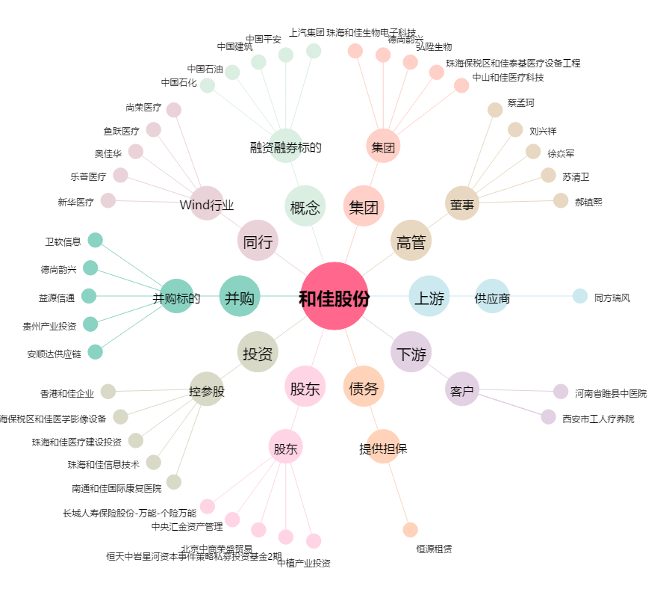
和佳股份[300273.SZ] - 关系概览图

